상품제안서
슬림한가봄 포켓 양장 다이어리 변25절 | 상품코드: F29449

 |  |  |  |  |  |  | 02-412-0044 | www.easy1.co.kr
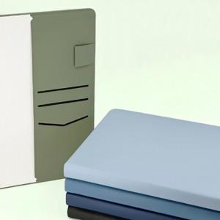  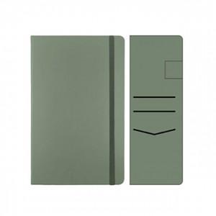

【상세/제작정보】 | 인쇄 별도문의 불박,금박,은박(조각비 별도) 200부 이상 화보삽입 가능. 블루, 스카이, 네이비, 카키, 블랙

【인쇄/포장옵션】 | / 포장불가능

【공급단가】 | 수량 | 70~ | 100~ | 500~ | 1,000~ | 2,000~
*VAT별도 | 단가 | 12,000원 | 11,800원 | 11,500원 | 11,290원 | 11,000원

【상품 URL】 | http://www.easy1.co.kr/src/goods_detail.php?gdno=29449

